Дэшборд
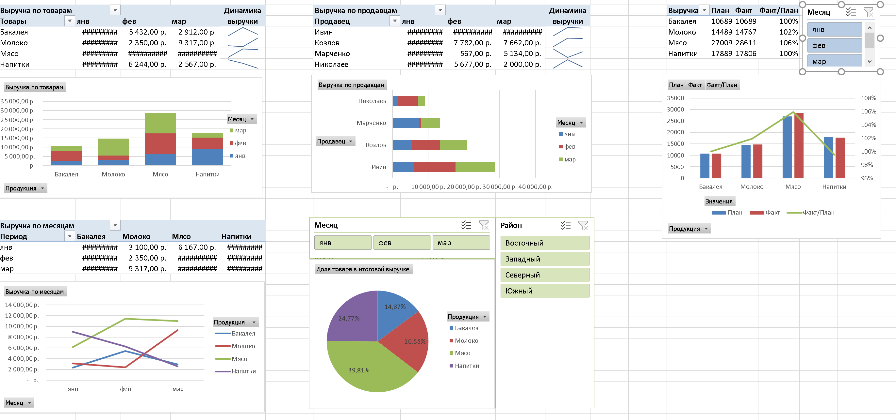

Все в одном листе
Выручка по товарам |  |  |  | Динамик выручки | Выручка по продавцам |  |  |  | Динамик выручки | Выручка | План | Факт | Факт/План
Названия строк | янв | фев | мар |  | Названия строк | янв | фев | мар |  | Бакалея | 10689 | 10689 | 100%
Бакалея | 2,345.00 ₽ | 5,432.00 ₽ | 2,912.00 ₽ |  | Ивин | 6,167.00 ₽ | 11,444.00 ₽ | 11,000.00 ₽ |  | Молоко | 14489 | 14767 | 102%
Молоко | 3,100.00 ₽ | 2,350.00 ₽ | 9,317.00 ₽ |  | Козлов | 5,445.00 ₽ | 7,782.00 ₽ | 7,662.00 ₽ |  | Мясо | 27009 | 28611 | 106%
Мясо | 6,167.00 ₽ | 11,444.00 ₽ | 11,000.00 ₽ |  | Марченко | 7,525.00 ₽ | 567.00 ₽ | 5,134.00 ₽ |  | Напитки | 17889 | 17806 | 100%
 | План | Факт | Факт/План
Бакалея | 10689 | 10689 | 100%
Молоко | 14489 | 14767 | 102%
Мясо | 27009 | 28611 | 106%
Напитки | 17889 | 17806 | 100%
Напитки | 8,995.00 ₽ | 6,244.00 ₽ | 2,567.00 ₽ |  | Николаев | 1,470.00 ₽ | 5,677.00 ₽ | 2,000.00 ₽
 | янв | фев | мар
Бакалея | 2345.00 ₽ | 5432.00 ₽ | 2912.00 ₽
Молоко | 3100.00 ₽ | 2350.00 ₽ | 9317.00 ₽
Мясо | 6167.00 ₽ | 11444.00 ₽ | 11000.00 ₽
Напитки | 8995.00 ₽ | 6244.00 ₽ | 2567.00 ₽
 | янв | фев | мар
Ивин | 6167.00 ₽ | 11444.00 ₽ | 11000.00 ₽
Козлов | 5445.00 ₽ | 7782.00 ₽ | 7662.00 ₽
Марченко | 7525.00 ₽ | 567.00 ₽ | 5134.00 ₽
Николаев | 1470.00 ₽ | 5677.00 ₽ | 2000.00 ₽

Выручка по месяцам |  |  |  |  | Период | Выручка по месяцам
Период | Бакалея | Молоко | Мясо | Напитки | Бакалея | 14.87%
янв | 2,345.00 ₽ | 3,100.00 ₽ | 6,167.00 ₽ | 8,995.00 ₽ | Молоко | 20.55%
фев | 5,432.00 ₽ | 2,350.00 ₽ | 11,444.00 ₽ | 6,244.00 ₽ | Мясо | 39.81%
мар | 2,912.00 ₽ | 9,317.00 ₽ | 11,000.00 ₽ | 2,567.00 ₽ | Напитки | 24.77%
 | Бакалея | Молоко | Мясо | Напитки
янв | 2345.00 ₽ | 3100.00 ₽ | 6167.00 ₽ | 8995.00 ₽
фев | 5432.00 ₽ | 2350.00 ₽ | 11444.00 ₽ | 6244.00 ₽
мар | 2912.00 ₽ | 9317.00 ₽ | 11000.00 ₽ | 2567.00 ₽

 | Итог
Бакалея | 14.87%
Молоко | 20.55%
Мясо | 39.81%
Напитки | 24.77%

Выручка по товарам
Выручка по товарам |  |  |  | Динамик выручки
Названия строк | янв | фев | мар
Бакалея | 2,345.00 ₽ | 5,432.00 ₽ | 2,912.00 ₽
Молоко | 3,100.00 ₽ | 2,350.00 ₽ | 9,317.00 ₽
Мясо | 6,167.00 ₽ | 11,444.00 ₽ | 11,000.00 ₽
Напитки | 8,995.00 ₽ | 6,244.00 ₽ | 2,567.00 ₽

Выручка по продавцам
Выручка по продавцам |  |  |  | Динамик выручки
Названия строк | янв | фев | мар
Ивин | 6,167.00 ₽ | 11,444.00 ₽ | 11,000.00 ₽
Козлов | 5,445.00 ₽ | 7,782.00 ₽ | 7,662.00 ₽
Марченко | 7,525.00 ₽ | 567.00 ₽ | 5,134.00 ₽
Николаев | 1,470.00 ₽ | 5,677.00 ₽ | 2,000.00 ₽

Выручка
Выручка | План | Факт | Факт/План
Бакалея | 10689 | 10689 | 100%
Молоко | 14489 | 14767 | 102%
Мясо | 27009 | 28611 | 106%
Напитки | 17889 | 17806 | 100%

Выручка по месяцам
Выручка по месяцам |  |  |  |  | Период | Выручка по месяцам
Период | Бакалея | Молоко | Мясо | Напитки | Бакалея | 14.87%
янв | 2,345.00 ₽ | 3,100.00 ₽ | 6,167.00 ₽ | 8,995.00 ₽ | Молоко | 20.55%
фев | 5,432.00 ₽ | 2,350.00 ₽ | 11,444.00 ₽ | 6,244.00 ₽ | Мясо | 39.81%
мар | 2,912.00 ₽ | 9,317.00 ₽ | 11,000.00 ₽ | 2,567.00 ₽ | Напитки | 24.77%

